Лист1
Высокая температура
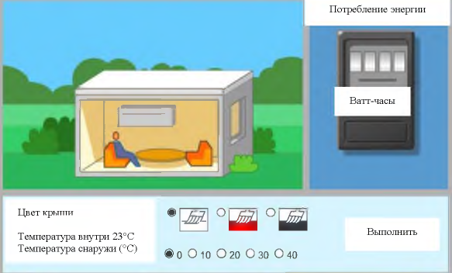
1) Высокая температура
Температура снаружи (°С) | Температура внутри (°С) | Цвет крыши | Тариф Т (р) | Потребление энергии A=P*t (кватт-час) | Стоимость С=Т*А
40 | 23 | белый | 3.3 | 40 | 132
40 | 23 | красный | 3.3 | 45 | 148.5
40 | 23 | Чёрный | 3.3 | 60 | 198
используйте результаты моделирования, чтобы расположить цвета крыши в порядке от высшего к низшему с точки зрения потребления энергии, а также определите данные, которые поддерживают ваш выбор

Низкая температура
2) Низкая температура
Температура снаружи (°С) | Температура внутри (°С) | Цвет крыши | Тариф Т (р) | Потребление энергии A=P*t (кватт-час) | Стоимость С=Т*А
10 | 23 | чёрный | 3.3 | 50 | 165
10 | 23 | белый | 3.3 | 70 | 231
объясните, как цвет крыши влияет на отражение и поглощение солнечной радиации

К/Б
3) Красное/Белое
Температура снаружи (°С) | Температура внутри (°С) | Цвет крыши | Тариф Т (р) | Потребление энергии A=P*t (кватт-час) | Стоимость С=Т*А
10 | 23 | красный | 3.3 | 40 | 132
10 | 23 | белый | 3.3 | 70 | 231

сравнените энергопотребление дома с красной крышей и дома с белой крышей сначала при 10°С, а затем при 20°C

К/Б
Температура снаружи (°С) | Температура внутри (°С) | Цвет крыши | Тариф Т (р) | Потребление энергии A=P*t (кватт-час) | Стоимость С=Т*А
20 | 23 | красный | 3.3 | 52 | 171.6
20 | 23 | белый | 3.3 | 50 | 165

4) Сбор данных
Температура снаружи (°С) | Температура внутри (°С) | Цвет крыши | Тариф Т (р) | Потребление энергии A=P*t (кватт-час) | Стоимость С=Т*А
40 | 23 | белый | 3.3 | 40 | 132 | 1 | При повышении температуры снаружи, увеличивается потребление энергии.
40 | 23 | красный | 3.3 | 45 | 148.5 | 2 | При понижении температуры снаружи, увеличивается потребление энергии.
40 | 23 | Чёрный | 3.3 | 60 | 198 | 3 | Когда увеличивается разность между температурой снаружи и температурой внутри, увеличивается потребление энергии
10 | 23 | белый | 3.3 | 70 | 231
10 | 23 | красный | 3.3 | 40 | 132 | 4 | Когда понижается разница между температурой снаружи и температурой внутри, увеличивается потребление энергии
10 | 23 | чёрный | 3.3 | 30 | 99
20 | 23 | белый | 3.3 | 38 | 125.4
20 | 23 | красный | 3.3 | 42 | 138.6
20 | 23 | чёрный | 3.3 | 57 | 188.1
какой вы можете сделать вывод о взаимосвязи между температурой снаружи и потреблением энергии для полного диапазона температур для всех трёх цветов крыши?

